상품제안서
타포린3단분리수거함 | 상품코드: S21493

 |  |  |  |  |  |  | 02-713-8555 | www.synergygift.co.kr
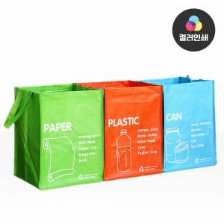

【상세/제작정보】 | <p><span style="font-size: 14pt;">※ </span><span style="background-color: rgb(255, 255, 255); font-family: dotum; font-size: 14pt;">컬러인쇄 170*80 기준1500원&nbsp;</span><span style="font-size: 14pt;">​</span></p>

【인쇄/포장옵션】 | 실크, 풀칼라 / OPP(비닐)

【공급단가】 | 수량 | 50~ | 100~ | 500~ | 1,000~ | 3,000~
*VAT별도 | 단가 | 5,900원 | 5,700원 | 5,300원 | 5,200원 | 5,100원

【상품 URL】 | https://www.synergygift.co.kr:443/src/goods_detail.php?gdno=21493

